Feuil2
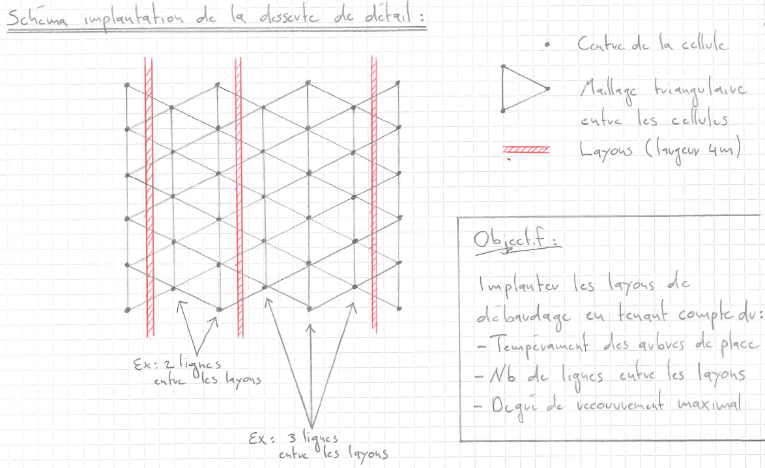
Implantation de la desserte de détail

Afin d'atteindre le degré de recouvrement maximal d'une surface de reboisement, il faudrait, dans l'idéal et de manière purement théorique, implanter la desserte de détail selon les recommandations de distance ci-dessous. Ces recommandations tiennent compte de la distance finale entre les arbres de place (tempérament des essences) et du mode de plantation (cellules disposées selon un maillage triangulaire (triangle équilatéral)).

Toutes les distances ci-dessous sont exprimées en mètre:

 |  | Distance entre le MILIEU des layons
Distance finale entre les arbres de place | Distance entre les lignes (grande cathète) | 2 lignes entre les layons | 3 lignes entre les layons | 4 lignes entre les layons | 5 lignes entre les layons | Distance bord du layon à centre placette
8 | 6.9 | 13.9 | 20.8 | 27.7 | 34.6 | 1.5
9 | 7.8 | 15.6 | 23.4 | 31.2 | 39.0 | 1.9
10 | 8.7 | 17.3 | 26.0 | 34.6 | 43.3 | 2.3
11 | 9.5 | 19.1 | 28.6 | 38.1 | 47.6 | 2.8
12 | 10.4 | 20.8 | 31.2 | 41.6 | 52.0 | 3.2
13 | 11.3 | 22.5 | 33.8 | 45.0 | 56.3 | 3.6
14 | 12.1 | 24.2 | 36.4 | 48.5 | 60.6 | 4.1
15 | 13.0 | 26.0 | 39.0 | 52.0 | 65.0 | 4.5

